상품제안서
스타벅스 시그니처 사이렌 머그 237ml + 수첩 48절 선물세트 | 상품코드: F25828

 |  |  |  |  |  |  | 02-412-0044 | www.easy1.co.kr
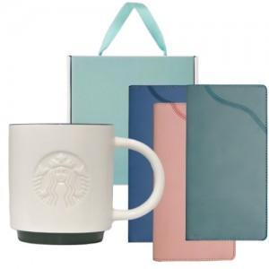

【상세/제작정보】 | <p><span style="background-color: rgb(255, 255, 255); font-family: dotum; font-size: 13px;">[배송비]</span></p><p><span style="background-color: rgb(255, 255, 255); font-family: dotum; font-size: 13px;">1. 20개 1박스(기준) 6,000원</span>&nbsp;</p><p><span style="background-color: rgb(255, 255, 255); font-family: dotum; font-size: 13px;">​</span></p>

【인쇄/포장옵션】 | 레이저 / 포장불가능

【공급단가】 | 수량 | 50~ | 100~ | 500~ | 1,000~ | 2,000~
*VAT별도 | 단가 | 31,200원 | 30,680원 | 29,900원 | 29,380원 | 28,600원

【상품 URL】 | https://dev.easy1.co.kr:443/src/goods_detail.php?gdno=25828

